表紙
※新規申請が令和8年4月1日以降の受付物件用の帳票です

自己評価書 ・ 設計内容説明書 <一戸建ての住宅>

 | 【建築物の名称】

 | 【建築物の所在地】

 | 【設計者の氏名、建築士事務所名】
 |  | 氏名
 |  | 事務所名

 | 【自己評価者の氏名】

 | 【評価機関の評価員の氏名】
 |  |  | 株式会社 日本住宅保証検査機構

(必須)1-1～1-7木造
自己評価書・設計内容説明書【一戸建ての住宅用】 |  |  |  |  |  |  |  |  |  |  |  |  |  |  |  |  |  |  |  |  |  |  |  |  |  |  | 木造(軸組工法・枠組壁工法)
1 構造の安定に関すること
―必須表示事項― (1－2、1－4、1－5の性能表示事項については選択表示事項となる)
性能表示 |  | 自己評価 |  | 評価方法 |  | 確認項目 | 設 計 内 容 説 明 欄 |  |  |  |  |  |  |  |  |  |  |  |  |  |  |  |  |  |  | JIO
事項 |  | 結果 |  |  |  |  | 項 目 | 設 計 内 容 |  |  |  |  |  |  |  |  |  |  |  |  |  |  |  | 記 載 図 書 |  | 確認欄
木造建築物で壁量計算とすることができる範囲
・延べ面積300m2以下、かつ
・高さ16ｍ以下、かつ
・階数2以下
1－1 |  | 等級 |  | □ | 基準 | 構造躯体 | 構造躯体 | □ | 壁量計算等 |  |  |  |  |  |  |  |  |  |  |  |  |  |  | □ | 仕様書
耐震等級 |  | □ | 3 | □ | 特認 |  |  |  | 横架材 |  |  | □ | 許容応力度計算 |  |  |  |  |  |  |  |  |  |  | □ | 伏図等
(倒壊等防止) |  | □ | 2 | □ | 型式 |  |  |  |  |  |  | □ | スパン表【令和7年4月施行対応版】 |  |  |  |  |  |  |  |  |  |  | □ | 計算書
 |  | □ | 1 | □ | 認証 |  |  |  |  |  |  | □ | ( |  |  |  |  |  |  |  |  |  | ) | □
 |  |  |  |  |  |  |  |  | 基礎 |  |  | □ | 許容応力度計算 |  |  |  |  |  | □ | 基準法の規定 |  |  |  | □
 |  |  |  |  |  |  |  |  |  |  |  | □ | スパン表【令和7年4月施行対応版】
□ | 評価対象外 |  |  |  |  |  |  |  |  |  |  | □ | ( |  |  |  |  |  |  |  |  |  | )
 |  |  |  |  |  |  |  | □ | 許容応力度計算
1－2 |  | 等級 |  |  |  |  |  |  | □ | 偏心率0.3以下 ※軸組の場合
耐震等級 |  | □ | 3 |  |  |  |  | □ | 許容応力度計算＋偏心率の検討 (告1540号第11第2号)
(損傷防止) |  | □ | 2 |  |  |  |  | □ | 許容応力度計算 (告1540号第11第3号) ※枠組の場合
 |  | □ | 1 |  |  |  |  | □ | その他の計算方法
 |  |  |  |  |  |  |  | □ | 大臣認定書(基準法)の活用
□ | 評価対象外 |  |  |  |  |  |  | □ | 限界耐力計算
□ | 選択しない |  |  |  |  |  |  | □ | 認定書等の活用
1－3 |  | □ | 免震 |  |  |  | 免震 建築物 | □ | 平成12年建設省告示第2009号第1第3号による免震建築物
その他 |  |  |  |  |  |  |  |  | □ | 大臣認定書の活用 |  |  |  |  |  | □ | その他
 |  | □ | その他 |  |  |  |  | □ | 免震層及び免震材料の維持管理に関する図書の作成
1－4 |  | 等級 |  |  |  | 地盤 | 地盤又は杭の | □ | 地盤の許容応力度 |  |  |  |  | [ |  |  |  |  |  |  |  | kN/m2 | ] | □ | 仕様書
耐風等級 |  | □ | 2 |  |  |  | 許容支持力等 | □ | 杭状改良地盤 |  |  |  |  |  |  |  |  |  |  |  |  |  |  | □ | 調査書
 |  | □ | 1 |  |  |  | 及びその設定 |  | □ | 許容支持力度 |  |  |  | [ |  |  |  |  |  |  |  | kN/m2 | ] | □ | 伏図等
 |  |  |  |  |  |  | 方法 |  | □ | 許容支持力 |  |  |  | [ |  |  |  |  |  |  |  | kN/本 | ] | □
□ | 選択しない |  |  |  |  |  |  | □ | 杭の許容支持力 |  |  |  |  | [ |  |  |  |  |  |  |  | kN/本 | ] | □
1－5 |  | 等級 |  |  |  |  |  | 地盤調査方法等
耐積雪等級 |  | □ | 2 |  |  |  |  |  |  | ( |  |  |  |  |  |  |  |  |  |  |  |  | )
□ | 該当区域外 | □ | 1 |  |  |  |  | □ | 地盤改良あり
□ | 選択しない |  |  |  |  |  |  | 方法 |  | ( |  |  |  |  |  |  |  |  |  |  |  |  | )
1－6 |  | 設計内容 |  |  |  | 基礎 | 基礎の構造方 | □ | 直接基礎 |  |  |  |  |  |  |  |  |  |  |  |  |  |  | □ | 仕様書
地盤又は杭の |  | 説明欄と |  |  |  |  | 法及び形式等 |  | 基礎の構造方法 |  |  |  |  | □ | 鉄筋コンクリート造 |  |  |  |  |  |  |  |  | □ | 伏図等
許容支持力等 |  | 同様 |  |  |  |  |  |  |  |  |  |  |  | □ | その他 |  | ( |  |  |  |  |  | ) | □
及びその設定 |  |  |  |  |  |  |  |  | 基礎の形式 |  |  |  |  | □ | 布基礎 |  |  | □ | べた基礎 |  | □ | 独立基礎 |  | □
方法 |  |  |  |  |  |  |  |  |  |  |  |  |  | □ | その他 |  | ( |  |  |  |  |  | )
1－7 |  |  |  |  |  |  |  | □ | 杭基礎
基礎の構造方 |  |  |  |  |  |  |  |  | 杭種 |  | □ | 支持杭 |  |  | □ | 摩擦杭
法及び形式等 |  |  |  |  |  |  |  |  | 杭径 |  | [ |  |  |  |  |  | cm | ]
 |  |  |  |  |  |  |  |  | 杭長 |  | [ |  |  |  |  |  | m | ]

―長期使用構造等であることの確認をおこなう場合は下記も記入してください―
性能項目 |  | 自己評価 |  | 評価方法 |  | 確認項目 | 設 計 内 容 説 明 欄 |  |  |  |  |  |  |  |  |  |  |  |  |  |  |  |  |  |  | JIO
 |  | 結果 |  |  |  |  | 項 目 | 設 計 内 容 |  |  |  |  |  |  |  |  |  |  |  |  |  |  |  | 記 載 図 書 |  | 確認欄
耐震性 |  | ― |  | ― |  | 適合等級 | ― | □ | 耐震等級(構造躯体の倒壊等防止)等級2(新築住宅)の基準に適合 |  |  |  |  |  |  |  |  |  |  |  |  |  |  | □ | 計算書
 |  |  |  |  |  |  |  | □ | 耐震等級(構造躯体の倒壊等防止)等級1(新築住宅)の基準に適合し、 |  |  |  |  |  |  |  |  |  |  |  |  |  |  | □
 |  |  |  |  |  |  |  |  | かつ、安全限界時の層間変形を1/40以下とすること。 |  |  |  |  |  |  |  |  |  |  |  |  |  |  | □
 |  |  |  |  |  |  |  | □ | 免震建築物

(付録)5-2計算ツール
一次エネルギー消費量等級6～8で、
・床面積当たりの設計一次エネルギー消費量
・設計一次エネルギー消費量の削減率
を算出する際、こちらのシートをご活用いただけます
一次エネルギー消費量計算プログラムの計算結果の値を
矢印にしたがって入力をしてください
ご申請時はこちらのページも併せてご提出ください
 |  |  |  |  | 付録
【建築物の名称】

5－2 一次エネルギー消費量等級

1) 床面積当たりの設計一次エネルギー消費量の算出
 |  | ETA=ET×1,000／Atotal

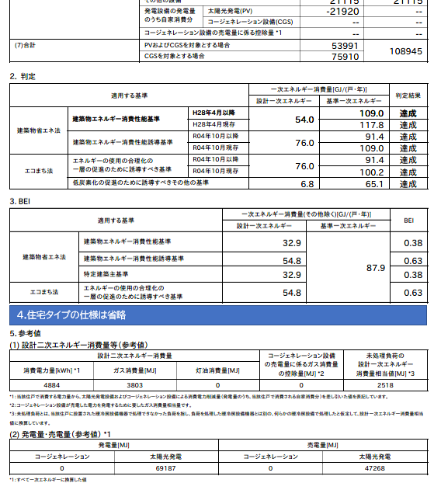
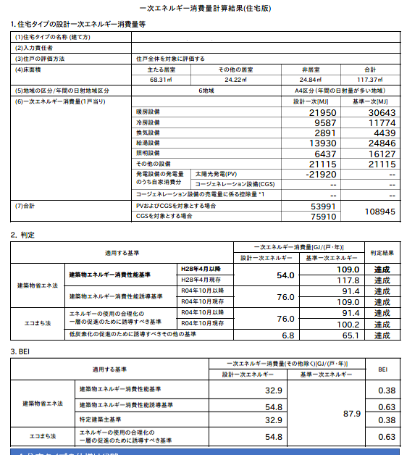
 |  | Atotal・・・ | 住宅(住戸)の床面積の合計 | ｍ2

 |  | ET・・・ | 設計一次エネルギー消費量 | GJ/年

 |  | 床面積当たりの設計一次エネルギー消費量（ETA） |  | MJ/(m2・年)

2)設計一次エネルギー消費量の削減率の算出
 |  | E=(ES／Atotal)／ETA×100

太陽光発電（PV）の計算結果の入力は、
「正」「負」どちらで入力しても、設計一次エネルギー消費量の削減率の算出は同じ結果が得られます
 | ①売電分を含めた削減率の算出
 |  | ES・・・ | エネルギー利用効率化設備による
 |  |  | 設計一次エネルギー消費量の削減量
 |  |  | (自家消費分＋売電分) | MJ/年

 |  | 設計一次エネルギー消費量の削減率（E） |  | %

 | ②売電分を除いた（自家消費のみ）削減率の算出
 |  | ES・・・ | エネルギー利用効率化設備による
 |  |  | 設計一次エネルギー消費量の削減量
 |  |  | (自家消費分) | MJ/年

 |  | 設計一次エネルギー消費量の削減率（E） |  | %

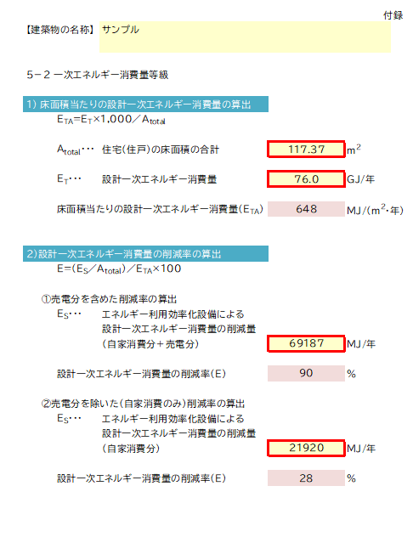
1)の計算結果を入力
2)-①の計算結果を入力
2)-②の計算結果を入力
評価書に表示をさせたい項目に
チェックを入れてください。

